상품제안서
하이든 노트북 다용도파우치 | 상품코드: S31014

 |  |  |  |  |  |  | 02-713-8555 | www.synergygift.co.kr
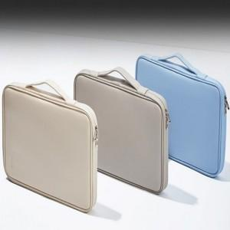

【상세/제작정보】

【인쇄/포장옵션】 | 실크 / OPP(비닐)

【공급단가】 | 수량 | 30~ | 100~ | 500~ | 1,000~ | 3,000~
*VAT별도 | 13인치 | 16,510원 | 15,620원 | 14,850원 | 14,470원 | 14,220원
 | 14인치 | 17,160원 | 16,230원 | 15,440원 | 15,040원 | 14,780원
 | 15.6인치 | 18,460원 | 17,460원 | 16,610원 | 16,180원 | 15,900원

【상품 URL】 | https://www.synergygift.co.kr:443/src/goods_detail.php?gdno=31014

